DEFECT TRACKER
 | DEFECT / ISSUE TRACKER

Defect ID | Detected Date | Closed Date | Aging | Duration | Status | Severity | Dev Acceptance | Descriptions | Reported by | Module | Step To Reproduce | Environment | QA update | Dev Update | Developer | Number of fixing | Assigned to | Screen capture
1 | 2024-05-15 | 2024-05-17 | 19 | not yet | 1-New | 3-Medium | 1-Accepted | Pada saat login ke halaman Beranda, tidak dapat mengakses fitur Profile "Mitracamp" dan Dropdown pada sistem tidak berfungsi sama sekali | Ervin | Homepage | 1. Login dengan akun yang sudah terdaftar 2. Klik Profile "MitraCamp" pada halaman Beranda | QA |  |  | FE Dev |  | Dev | 
2 | 2024-05-15 | 2024-05-17 | 19 | Still Open | 1-New | 2-High | 1-Accepted | Pada saat user ingin mengedit Talent profile , sistem tidak melakukan Edit Talent namun malah dialihkan pada halaman New Talent | Ervin | Talent | 1. Klik Talent 2. Klik Talent yang ingin di edit 3. Klik Button edit pada profil salah satu talent | QA |  |  | BE Dev |  | Dev
3 | 2024-05-15 | 2024-05-17 | 19 | not yet | 1-New | 2-High | 1-Accepted | Tidak dapat menghapus salah satu talent padahal notifikasi dan pop up "Berhasil Terhapus" muncul, namun data talent masih terdapat pada halaman Talent bahwa Talent gagal terhapus | Ervin | Talent | 1. Klik Talent 2. Klik Talent yang ingin di hapus 3. Klik Button hapus profil salah satu talent 4. Klik "Ya, Hapus" 5. Klik Ok (Muncul alert "Berhasil terhapus") | QA |  |  | BE Dev |  | Dev
4 | 2024-05-15 | 2024-05-17 | 2 | not yet | 1-New | 3-Medium | 1-Accepted | Saat melakukan input data nomor telfon , dapat melakukan input menggunakan 1 huruf yaitu huruf (e) pada halaman kolom | Ervin | New Talent | 1. Halaman Talent 2. Klik New Talent 3. Input data nomor Telfon dengan huruf dan angka | QA |  |  | FE Dev |  | Dev
5 | 2024-05-15 | 2024-05-17 | 2 | not yet | 1-New | 4-Low | 1-Accepted | Saat melakukan input data nomor KTP, dapat melakukan input menggunakan huruf dan tidak ada perbatasan (16 angka) pada bagian kolom input data | Ervin | New Talent | 1. Halaman Talent 2. Klik New Talent 3. Input data nomor KTP dengan huruf dan angka | QA |  |  | FE Dev |  | Dev
6 | 2024-05-15 | 2024-05-17 | 3 | not yet | 1-New | 2-High | 1-Accepted | Beberapa momen saat melakukan Apply Lowongan , saat user memasukan inputan talent lebih dari 1 , fitur preview CV tidak dapat ditampilkan dan muncul alert 404 Not Found | Ervin | Lowongan | 1. Klik Lowongan 2. Klik Detail 3. Klik Select Talent 4. Apply | QA |  |  | FE Dev |  | Dev
7 | 2024-05-15 | 2024-05-17 | 2 | not yet | 1-New | 3-Medium | 1-Accepted | Saat dilakukan share via WA sistem tidak dapat melakukan sharing dan muncul notifikasi pada halaman baru "404 Not Found" | Ervin | New Talent | 1. Halaman Talent 2. Klik New Talent 3. Input data CV 4. Klik simpan perubahaan 5. Klik Logo Share 6. Klik logo WA | QA |  |  | FE Dev |  | Dev | 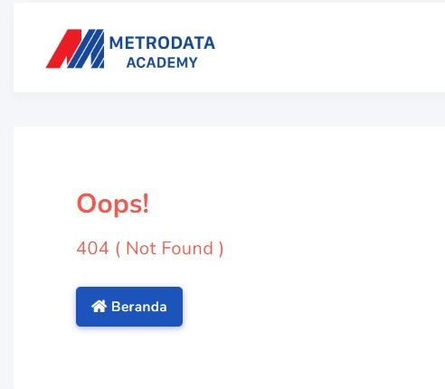
8 | 2024-05-15 | 2024-05-17 | 1 | not yet | 1-New | 3-Medium | 1-Accepted | Pada saat melakukan input data Tahun pada bagian kolom Pengharagaan , bagian Tahun dapat ditulis lebih dari 4 angka yang menyebabkan munculnya lebih dari 4 angka pada preview CV | Ervin | New Talent | 1. Halaman Talent 2. Klik New Talent 3. Input data CV 4. Input data pada kolom tahun di bagian "Penghargaan" 4. Klik simpan perubahaan | QA |  |  | FE Dev |  | Dev | 
9 | 2024-06-02 | 2024-06-02 | 1 | not yet | 1-New | 3-Medium | 1-Accepted | Saat melakukan Apply pada Detail lowongan, button function close detail tidak berfungsi sama sekali | Ervin | Lowongan | 1. Halaman Lowongan 2. Klik Detail Lowongan 3. Klik Select Talent 4. Klik button close | QA |  |  | FE Dev |  | DEV
10 | 2024-06-03 | 2024-06-03 | 1 | not yet | 1-New | 3-Medium | 1-Accepted | Saat melihat Detail lowongan, button click "Close" tidak dapat berfungsi dan tidak beraksi | Ervin | Lowongan | 1. Halaman Lowongan 2. Klik Detail Lowongan 3. Klik Select Talent 4. Klik button function Close | QA |  |  | FE Dev |  | DEV
11 | 2024-06-04 | 2024-06-04 | 1 | not yet | 1-New | 3-Medium | 1-Accepted | Saat melakukan select talent lalu memilih pilihan talent , talent yang sudah terpilih tidak dapat di unselect kembali , dan mengakibatkan tidak dapat berfungsi button pilihan pada Select Talent | Ervin | Lowongan | 1. Halaman Lowongan 2. Klik Detail Lowongan 3. Klik Select Talent 4. Klik Pilih pada kolom Talent | QA |  |  | FE Dev |  | DEV | 